LOT2
 |  |  |  |  |  |  | 624 |  | 1,404.00 €
Ref. Nr. | Bilder |  | Bezeichnung | Hersteller | EAN | Farbe | Bestand | VK Preise | Gesamtpreis
266-02 | 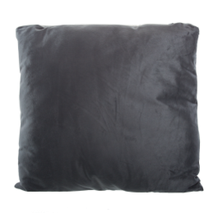 | 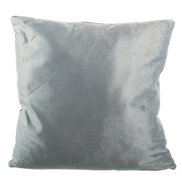 | Dekokissen, 2-seitig 100% Nickiplüsch, mit Reißverschluss, Ca. B 50 x L 50 cm, Schadstoffgeprüft | HOME IDEAS | 4388441144047 | Dunkelgrau/Grau | 372 | 2.25 € | 837.00 €
266-02 | 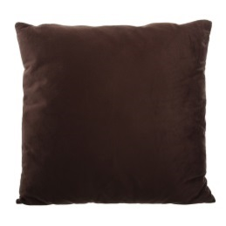 | 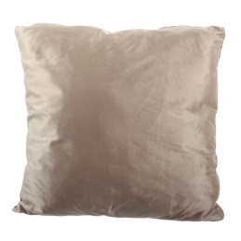 | Dekokissen, 2-seitig 100% Nickiplüsch, mit Reißverschluss, Ca. B 50 x L 50 cm, Schadstoffgeprüft | HOME IDEAS | 4388441144047 | Braun/Beige | 53 | 2.25 € | 119.25 €
266-02 | 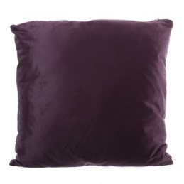 | 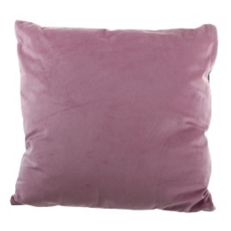 | Dekokissen, 2-seitig 100% Nickiplüsch, mit Reißverschluss, Ca. B 50 x L 50 cm, Schadstoffgeprüft | HOME IDEAS | 4388441144047 | Violett/Pink | 55 | 2.25 € | 123.75 €
266-02 | 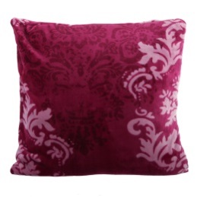 |  | Dekokissen 100% Nickiplüsch, mit Reißverschluss, Ca. B 50 x L 50 cm, Schadstoffgeprüft | HOME IDEAS | 4388441143750 | Weinrot | 27 | 2.25 € | 60.75 €
266-02 | 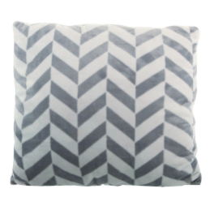 |  | Dekokissen 100% Nickiplüsch, mit Reißverschluss, Ca. B 50 x L 50 cm, Schadstoffgeprüft | HOME IDEAS | 4388441143750 | Grau | 32 | 2.25 € | 72.00 €
266-02 | 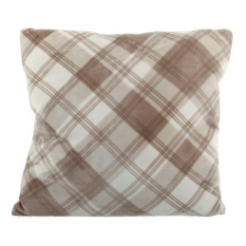 |  | Dekokissen 100% Nickiplüsch, mit Reißverschluss, Ca. B 50 x L 50 cm, Schadstoffgeprüft | HOME IDEAS | 4388441143750 | Braun | 42 | 2.25 € | 94.50 €
266-02 | 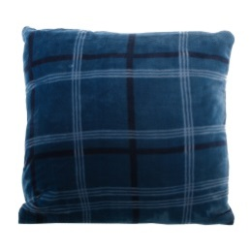 |  | Dekokissen 100% Nickiplüsch, mit Reißverschluss, Ca. B 50 x L 50 cm, Schadstoffgeprüft | HOME IDEAS | 4388441143750 | Blau | 43 | 2.25 € | 96.75 €

